밸런싱
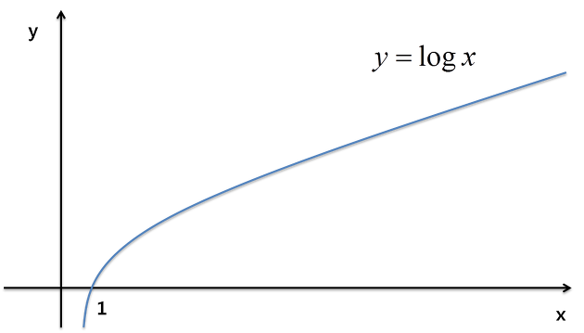
의도

능력치 상승 폭
레벨 | HP | MP | etc
1
2
3
4
5
6
7
8
9
10
11
12
13
14
15
16
17
18
19
etc

도식화

